Лист1
Размер 2,3 х 2,3 х 1,7 м
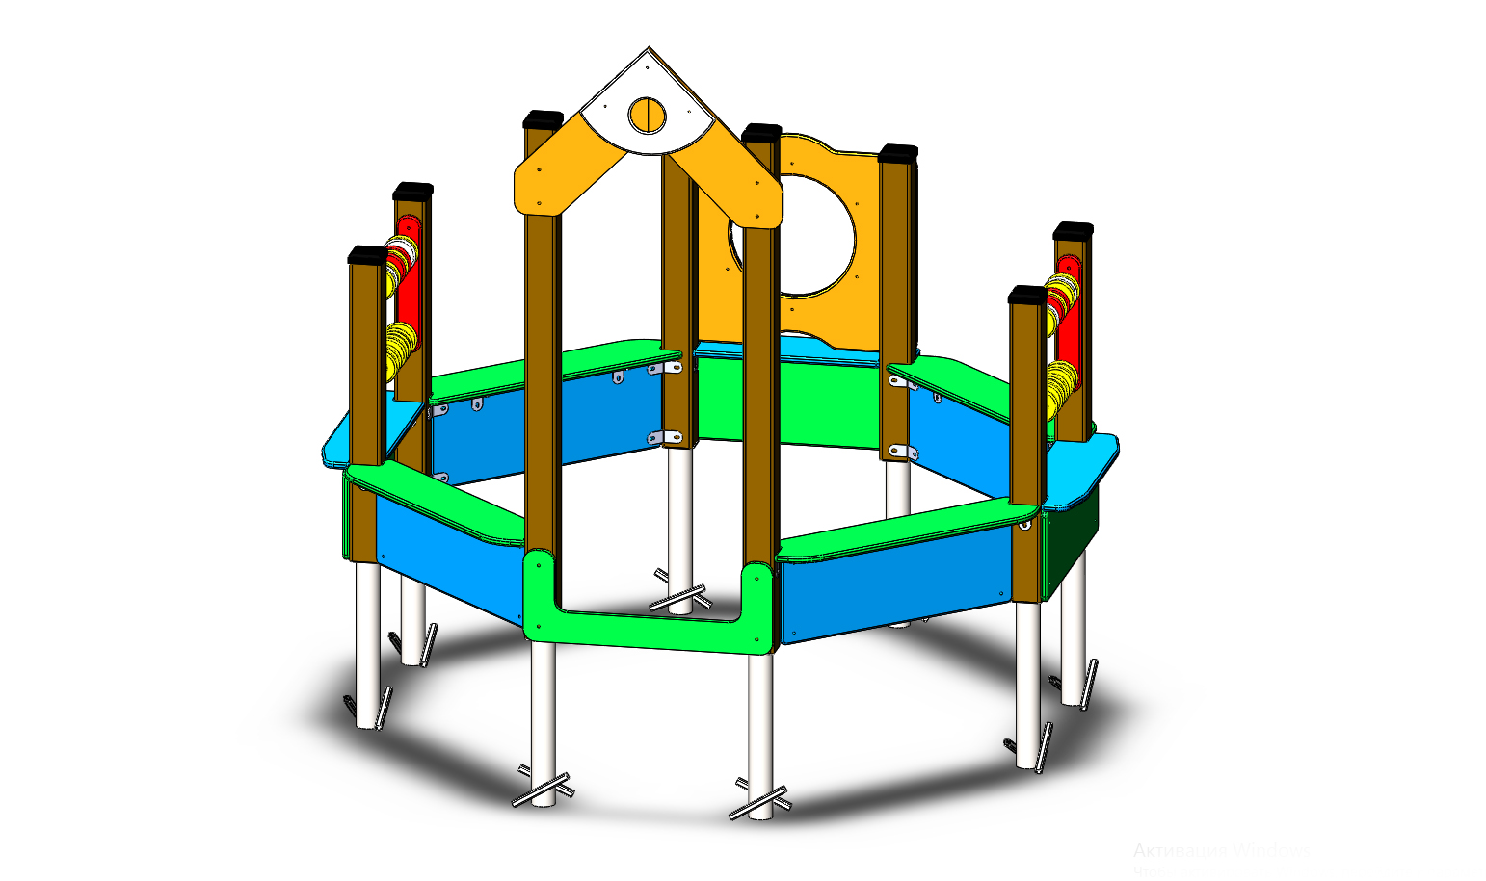 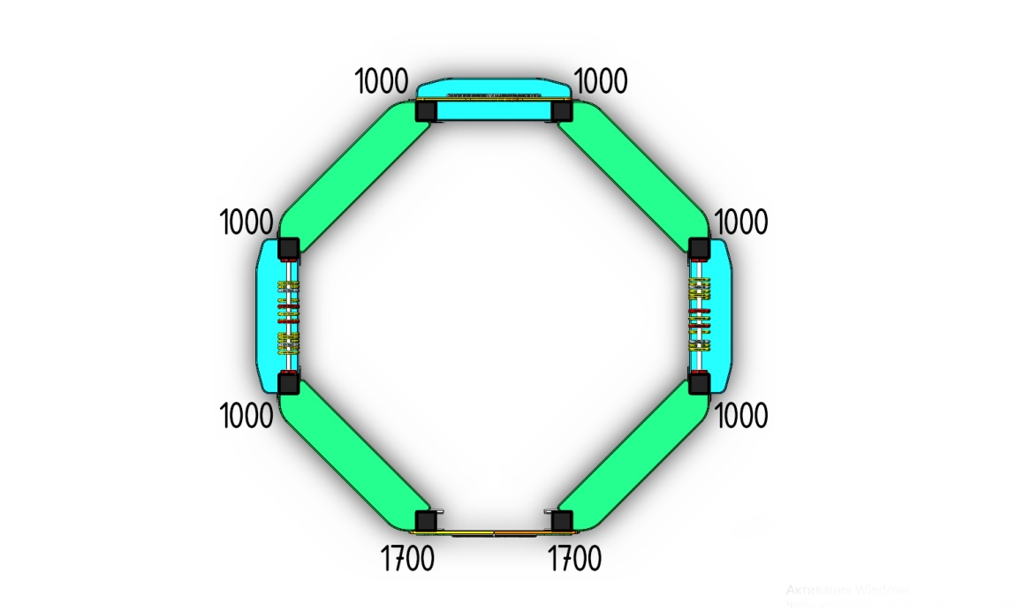
№ п/п | Артикул | Наименование | Кол-во | Изображение | цвет | Длина, м | Ширина, м | Высота, м | Объем, м3 | Объем всего | Метизы крепления на 1 комплектующую | Заглушка м8-10 (крепеж к столбу) (на 1 комплектующую) | всего м8-10 | Заглушка м6 (крепеж фанеры между собой) | всего м6 | глухМ8х60 | глухМ8х80 | М6х40 | М6х55
СТОЛБЫ
1 | 0004ДБ | Столб (брус 100х100) 1000 мм | 6 |  | 8014 | 1 | 0.1 | 0.1 | 0.010 | 0.06
2 | 0007ДБ | Столб (брус 100х100) 1700 мм | 2 |  | 8014 | 1.7 | 0.1 | 0.1 | 0.017 | 0.034
3 | 0013МП | Закладная для столба 100х100 | 8 |  | 7047 | 0.075 | 0.075 | 0.26 | 0.0015 | 0.0117 | Болт М10х120 - 2 шт., Шайба м10 увел. - 4 шт., Гайка М10 - 2 шт., Гровер 10 - 2 шт., | 4 | 32 |  | 0 | 24
ПАНЕЛИ |  |  |  |  |  |  |  |  |  | 0 |  |  | 0 |  | 0
4 | 000723 | Борт 1 песочницы 1.02 800 x 300 x 21 | 3 |  | 6018 | 0.8 | 0.3 | 0.021 | 0.0050 | 0.01512 | Шуруп (глухарь) 8х80 - 4 шт. Шайба м8 увел. - 4шт. | 4 | 12 |  | 0 |  | 12
5 | 000724 | Борт 2 песочницы 1.02 870 x 300 x 21 | 4 |  | 5017 | 0.87 | 0.3 | 0.021 | 0.0055 | 0.021924 |  |  | 0 |  | 0 |  | 16
6 | 000725 | Лавка 1 песочницы 1.02 800 x 200 x 21 | 3 |  | 5017 | 0.8 | 0.3 | 0.021 | 0.0050 | 0.01512 |  |  | 0 |  | 0 |  | 6
7 | 000726 | Лавка 2 песочницы 1.02 996 x 218 x 21 | 4 |  | 6018 | 2 | 0.3 | 0.021 | 0.0126 | 0.0504 |  |  | 0 |  | 0 |  | 8
8 | 000752 | Вход в песочницу 1.14 800 x 300 x 21 | 1 |  | 6018 | 0.8 | 0.3 | 0.021 | 0.0050 | 0.00504 | Шуруп (глухарь) 8х80 - 4 шт. Шайба м8 увел. - 4шт. | 4 | 4 |  | 0 |  | 3
9 | 000107 | Панель Люк 800 800 x 700 x 21 | 1 |  | 2008 | 0.8 | 0.7 | 0.021 | 0.008 | 0.0084 | Шуруп (глухарь) 8х80 - 4 шт. Шайба м8 увел. - 4шт. | 4 | 4 |  | 0 |  | 4
10 | 000108 | Накладка Панели Люк 800 480 x 275 x 15 | 2 |  | 7047 | 0.55 | 0.1 | 0.015 | 0.001 | 0.00165 | Болт мебельный М6х45 - 4 шт. Шайба м8 увел. - 4 шт. Гайка м6 - 4 шт |  |  | 3 | 6 |  |  |  | 6
11 | 000751 | Арка песочницы угол 1.14 693 x 693 x 21 | 1 | 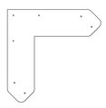 | 2008 | 0.43 | 0.573 | 0.015 | 0.0037 | 0.00369585 | Шуруп (глухарь) 8х80 - 2 шт. Шайба м8 увел. - 2 шт. | 2 |  |  | 0 |  | 4
12 | 000033 | Накл. Галка (фронт крыши 800x800) 438 x 349 x 15 | 1 |  | 7047 | 0.44 | 0.351 | 0.015 | 0.002 | 0.00185328 | Болт мебельный М6х45 - 4 шт. Шайба м8 увел. - 4 шт. Гайка м6 - 4 шт |  |  | 3 | 3 |  |  |  | 3
13 | 000040 | Фиксатор счет двойной (400) 80 x 400 x 21 | 4 |  | 3020 | 0.4 | 0.08 | 0.021 | 0.000672 | 0.002688 | Шуруп (глухарь) 8х80 - 2 шт. Шайба м8 увел. - 2 шт. | 2 | 8 |  | 0 |  | 8
14 | 000041 | Кольцо счет 110 x 110 x 21 | 40 |  | разноцветные | 0.11 | 0.11 | 0.021 | 0.000 | 0.010164 |  |  |  |  | 0
15 | 0058МП | Труба 21x600мм (под счеты) | 4 |  | 7047 | 0.6 | 0.021 | 0.21 | 0.003 | 0.010584
16 | 0003МП | Уголок 55х55х40 | 25 |  | 7047 |  |  |  |  | 0 | Болт мебельный М6х35 - 2 шт. Шайба м8 увел. - 2 шт. Гайка м6 - 2 шт |  | 0 | 2 | 50 |  |  | 50
17 | 0056МП | Уголок крепежный 62х62 135гр. | 16 |  | 7047 |  |  |  |  | 0 | Болт мебельный М6х35 - 2 шт. Шайба м8 увел. - 2 шт. Гайка м6 - 2 шт |  | 0 | 2 | 32 |  |  | 16
ЗАГЛУШКИ |  |  |  |  |  |  |  |  |  | 0 |  |  | 0 |  | 0
18 | КЧМ6КС | Заглушка К4М6КС | 91 |  | Черный | 0.027 | 0.027 | 0.016 | 0.00001 | 0.001061424 |  |  | 0 |  | 0
19 | КЧМ6КС | Заглушка К4М8КС | 60 |  | Черный | 0.036 | 0.036 | 0.023 | 0.00003 | 0.00178848 |  |  | 0 |  | 0
20 | 100-100.11КК | Заглушка 100-100.11КК | 8 |  | Черный | 0.1 | 0.1 | 0.044 | 0.00036 | 0.0028512 |  |  | 0 |  | 0 | 8
 |  |  |  |  |  |  |  |  |  | 0.258 |  |  | 60 |  | 91 | 32 | 61 | 66 | 9
 |  |  |  |  |  |  |  |  |  |  |  |  |  |  |  | глухМ8х60 | глухМ8х80 | М6х40 | М6х55

